Hoja1
6
B
11

A

15
C
8
13
 |  |  |  |  | JOSEPH KRUSKAL

10
 |  |  |  |  | PROBLEMA ARBOL EXPANSION MINIMA
G
3
5
 |  |  |  |  | OPTIMIZACION

 |  |  |  |  | REDUCIR COSTE TOTAL DE UNIR PUNTOS
H
D
 |  |  |  |  | APLICACIÓN
4
5
6
7
 |  |  |  |  | REDES
 |  |  |  |  | CARRETERAS
 |  |  |  |  | NODOS PUNTOS TERMINALES
2
 |  |  |  |  | ARCOS CABLES FIBRA
F
6
 |  |  |  |  | RUTA MAS EFICIENTE
E
 |  |  |  |  | Y LLEGAR A TODOS LOS NODOS
I
 |  |  |  |  | MINIMIZANDO LONGITUD TOTAL

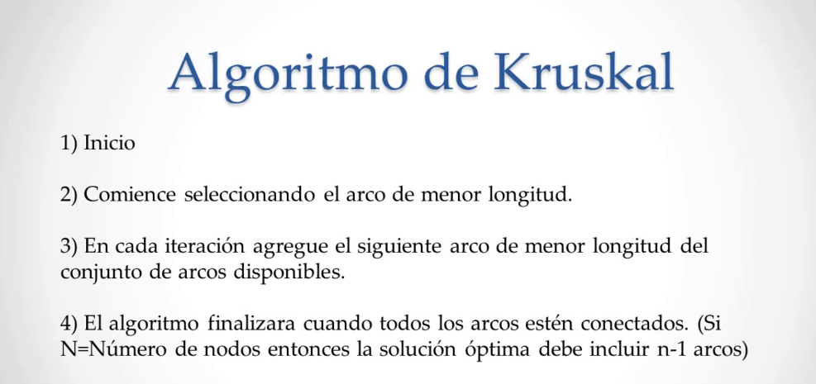

6
B
11

A

15
C
 |  |  |  |  |  | SELECCIONAR ARCO DE MENOR VALOR
8
13

10
G
3
5

H
D
4
5
6
7

2
F
6
E
I

6
B
11

A

15
C
8
13
 |  |  |  |  |  |  | BUSCAR SIGUIENTE ARCO MENOR VALOR

10
G
3
5

H
D
4
5
6
7

2
F
6
E
I

6
B
11

A

15
C
8
13

10
G
3
5
 |  |  |  |  |  | SIGUIENTE DE MENOR VALOR

H
D
4
5
6
7

2
F
6
E
I

6
B
11

A

15
C
8
13

10
G
3
5
 |  |  |  |  |  | MISMO VALOR G-I
 |  |  |  |  |  | MISMO VALOR G-H

H
D
4
5
6
7

2
F
6
E
I

6
B
11

A

15
C
8
13

10
 |  |  |  |  |  |  | SE RESUELVE DE FORMA ARBITRARIA
G
3
5

H
D
4
5
6
7

2
F
6
E
I

6
B
11

A

15
C
8
13

10
G
3
5
 |  |  |  |  |  |  | SIGUIENTE ARCO ES G-H

H
 |  |  |  |  |  |  | EL DE MENOR VALOR DISPONIBLE
D
4
5
6
7

2
F
6
E
I

6
B
11

A

15
C
8
13

10
G
3
5
 |  |  |  |  |  |  | IMPORANTE

 |  |  |  |  |  |  | NO DEJAR FORMAR CICLOS
H
D
4
5
6
7

2
F
6
E
I

6
11

A

15
8
13

10
 |  |  |  |  |  |  | ELIMINAMOS ARCO
3
5

D
4
5
6

2
6
E

 |  |  |  |  |  |  | F-I FORMAN CICLO ELIMINAR

 |  |  |  |  |  |  | SIGUIENTE ARISTA CON MENOR VALOR

 |  |  |  |  |  |  | A-B

 |  |  |  |  |  |  | D-E

 |  |  |  |  |  |  | A-G

 |  |  |  |  |  |  | SE FORMA CICLO B-C

 |  |  |  |  |  |  | ELIMINAR

 |  |  |  |  |  |  | SE FORMA CICLO B-H

 |  |  |  |  |  |  | ELIMINAR

 |  |  |  |  |  |  | SE FORMA CICLO A-D
 |  |  |  |  |  |  | ELIMINAR

 |  |  |  |  |  |  | ARCO DE B-E

 |  |  |  |  |  |  | FORMARIA CICLO

 |  |  |  |  |  |  | ELIMINAR

 | SOLUCION OPTIMA |  | LONGITUD MINIMA RECORRIDA

ARCOS SERIA NODOS -1 |  | 6+8+8+2+4+5+5+3 |  | 39

TALLER KRUSKAL
 |  |  |  |  | Integrantes:

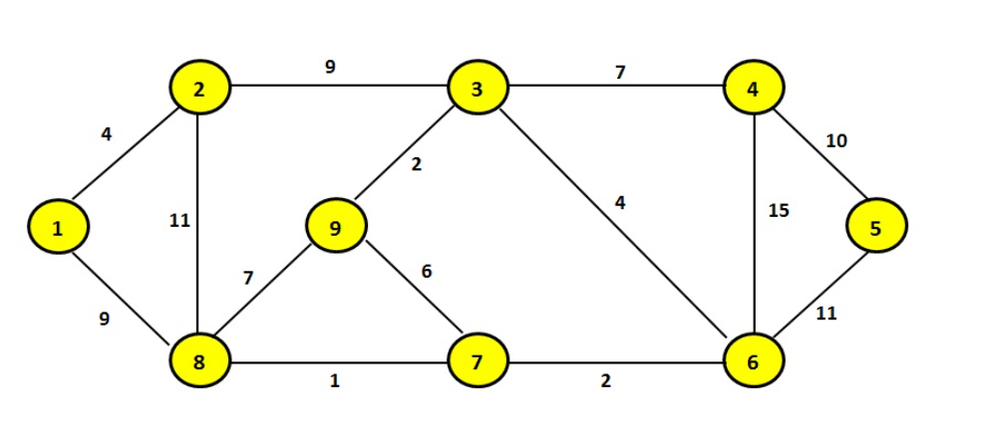
 |  |  |  |  | Báez_Galarza

 | DETERMINAR EL PESO TOTAL

2
9
3
7
4

4
10
2

 |  |  |  |  |  | SELECCIONAR ARCO DE MENOR VALOR
4
11
9
15
5
1

7
6

9
11

8
7
2
6
1

2
9
3
7
4

4
10
2

4
 |  |  |  |  |  |  | BUSCAR SIGUIENTE ARCO MENOR VALOR
11
9
15
5
1

7
6
11
9
11
11

8
7
2
6
1

2
9
3
7
4

4
10
2
 |  |  |  |  |  | SIGUIENTE ARCO ES 3-9

4
11
9
15
5
 |  |  |  |  |  | SIGUIENTE DE MENOR VALOR
1

7
6

9
11

8
7
2
6
1

2
9
3
7
4

4
10
2

 |  |  |  |  |  |  | SIGUIENTE ARCO ES 3-6
4
9
5
1
6
7

9
11

8
7
2
6
1

2
9
3
7
4

4
10
2

4
 |  |  |  |  |  | Se forma un ciclo 9-7
 |  |  |  |  |  | Elimiminar
11
9
15
5
1
7
6
 |  |  |  |  |  | Se forma un ciclo de 9 a 8
 |  |  |  |  |  | Eliminar

9
11

8
7
2
6
1

2
9
3
7
4

4
10
2
 |  |  |  |  |  | De 4-6 se forma un ciclo
 |  |  |  |  |  | Eliminar
4
11
9
15
5
1

9
11

8
7
2
6
1

2
9
3
7
4

4
10
2

4
9
5
1
 |  |  |  |  |  | Se forma un ciclo de 2-8
 |  |  |  |  |  | Eliminar

9
11

8
7
2
6
1

2
9
3
7
4

4
10
2

4
9
5
 |  |  |  |  |  | De 5-6 se forma un ciclo
 |  |  |  |  |  | Eliminar
1
 |  |  |  |  |  | De 2-3 se forma un cliclo
 |  |  |  |  |  | Eliminar

9
11

8
7
2
6
1

2
3
7
4

4
10
2

4
9
5
1

9

8
7
2
6
1

 | SOLUCION OPTIMA |  | LONGITUD MINIMA RECORRIDA

ARCOS SERIA NODOS -1 |  | 4+9+1+2+2+4+7+10 |  | 39

